Estadísticas
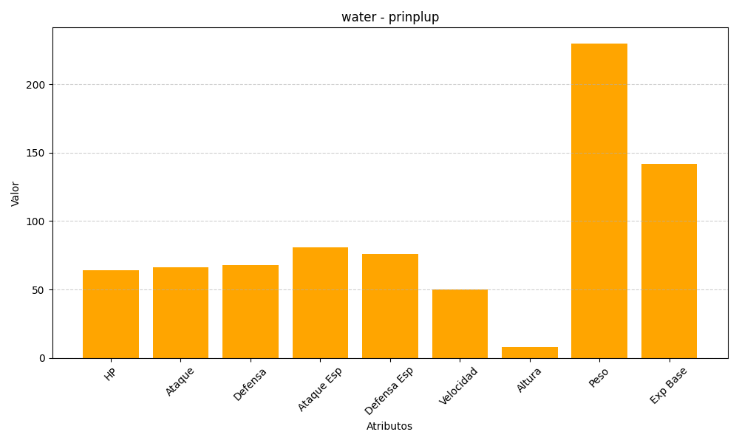
ID | Nombre | Tipo | HP | Ataque | Defensa | Ataque Especial | Defensa Especial | Velocidad | Altura | Peso | Experiencia Base
394 | prinplup | water | 64 | 66 | 68 | 81 | 76 | 50 | 8 | 230 | 142

